１学級当たり小学校児童数
 | 50. 小学校児童数（１学級当たり）

 | 時点 2016(H28)年5月1日（毎年） |  |  |  |  |  | 平 均 値 |  |  | 21.4
 | 単位 人，人 |  |  |  |  |  | 標準偏差 |  |  | 5.1
 | 市町村名 | 指標 | 順位 | #REF! | 児童数 | 市町村名 | 指標 | 順位 | #REF! | 児童数

 | 千葉県 | 25.6 | － |  | 318,489 | 八街市 | 22.3 | 27 |  | 3,236
 | 千葉市 | 27.3 | 9 |  | 50,245 | 印西市 | 22.8 | 22 |  | 5,897
 | 銚子市 | 18.4 | 37 |  | 2,415 | 白井市 | 26.6 | 12 |  | 4,310
 | 市川市 | 29.5 | 2 |  | 23,614 | 富里市 | 22.4 | 25 |  | 2,305
 | 船橋市 | 30.4 | 1 |  | 33,797 | 南房総市 | 19.2 | 32 |  | 1,536
 | 館山市 | 18.6 | 36 |  | 2,121 | 匝瑳市 | 17.1 | 41 |  | 1,711
 | 木更津市 | 24.3 | 19 |  | 7,485 | 香取市 | 16.5 | 43 |  | 3,321
 | 松戸市 | 28.1 | 7 |  | 23,503 | 山武市 | 18.7 | 35 |  | 2,184
 | 野田市 | 26.9 | 11 |  | 8,341 | いすみ市 | 15.6 | 49 |  | 1,511
 | 茂原市 | 23.0 | 21 |  | 4,100 | 大網白里市 | 23.6 | 20 |  | 2,361
 | 成田市 | 22.4 | 25 |  | 7,633 | 酒々井町 | 26.2 | 13 |  | 1,073
 | 佐倉市 | 24.5 | 17 |  | 8,652 | 栄町 | 16.4 | 45 |  | 737
 | 東金市 | 22.7 | 23 |  | 2,728 | 神崎町 | 15.3 | 50 |  | 244
 | 旭市 | 20.2 | 30 |  | 3,315 | 多古町 | 15.8 | 48 |  | 568
 | 習志野市 | 27.6 | 8 |  | 8,807 | 東庄町 | 14.6 | 51 |  | 644
 | 柏市 | 27.3 | 9 |  | 21,714 | 九十九里町 | 19.0 | 34 |  | 627
 | 勝浦市 | 11.8 | 53 |  | 612 | 芝山町 | 19.8 | 31 |  | 337
 | 市原市 | 22.6 | 24 |  | 13,654 | 横芝光町 | 16.3 | 47 |  | 1,107
 | 流山市 | 29.3 | 3 |  | 9,950 | 一宮町 | 24.5 | 17 |  | 662
 | 八千代市 | 29.1 | 5 |  | 11,138 | 睦沢町 | 16.5 | 43 |  | 280
 | 我孫子市 | 25.3 | 14 |  | 6,717 | 長生村 | 21.7 | 28 |  | 673
 | 鴨川市 | 17.5 | 40 |  | 1,415 | 白子町 | 18.1 | 38 |  | 452
 | 鎌ケ谷市 | 28.2 | 6 |  | 5,641 | 長柄町 | 16.8 | 42 |  | 252
 | 君津市 | 20.9 | 29 |  | 3,945 | 長南町 | 9.2 | 54 |  | 277
 | 富津市 | 17.8 | 39 |  | 1,819 | 大多喜町 | 16.4 | 45 |  | 344
 | 浦安市 | 29.3 | 3 |  | 9,640 | 御宿町 | 13.6 | 52 |  | 232
 | 四街道市 | 25.3 | 14 |  | 5,002 | 鋸南町 | 19.1 | 33 |  | 268
 | 袖ケ浦市 | 25.1 | 16 |  | 3,337

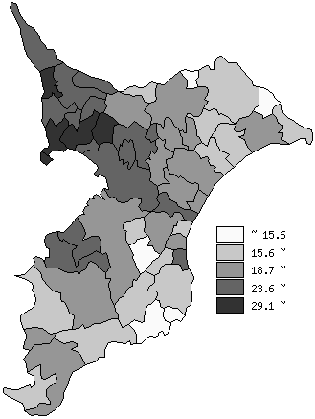
 | 千葉県の推移
 | 児童数（右軸） | 指標
平成24年 | 329632 | 25.9
平成25年 | 326144 | 25.8
平成26年 | 323173 | 25.7
平成27年 | 320755 | 25.7
平成28年 | 318489 | 25.6

《備 考》 ・資料出所 統計課「学校基本調査結果報告書」 ・算出方法 児童数÷学級数

